Evidências
Este material é de cunho didático e não deve ser comercializado ou reproduzido por terceiros
ID | Titulo | Passo-a-passo | Objetivo | Versão | Plataforma | Navegador | Criticidade | Status | Evidência
ZBH-0001 | Login falso | Ao clicar em "ou cadastre-se com" através da alternativa que a plataforma fornece, de cadastrar com o Google ou com o Facebook, porém, não se obtém resultado | Deveria ser possível cadastrar-se com essas duas alternativas. | 1 | Windows | Chrome | Grave | Aberto | 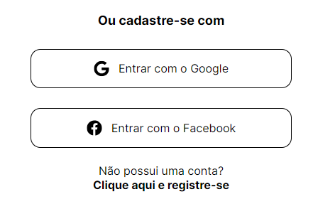
ZBH-0002 | Texto duplo | Ao entrar no site é possível reparar um erro, onde visualizamos que há duas formas de novo cadastramento. | Que houvesse apenas um texto de registro. | 1 | Windows | Firefox | Moderada | Aberto
ZBH-0003 | Tentativa falha de criação de login | Ao tentar criar o login, entrando na alternativa de registro, o site informa que já existe usuário com o e-mail apresentado. | Teria de ser possível que o login fosse efetuado, uma vez que não há cadastro na plataforma. | 1 | Windows | Firefox | Blocker | Aberto
ZBH-0004 | Permissão de acesso | Ao apresentar o mesmo login várias vezes, consegue-se abrir a plataforma. | Que abrisse a plataforma somente após o cadastro ser efetuado corretamente | 1 | Windows | Firefox | Blocker | Aberto | 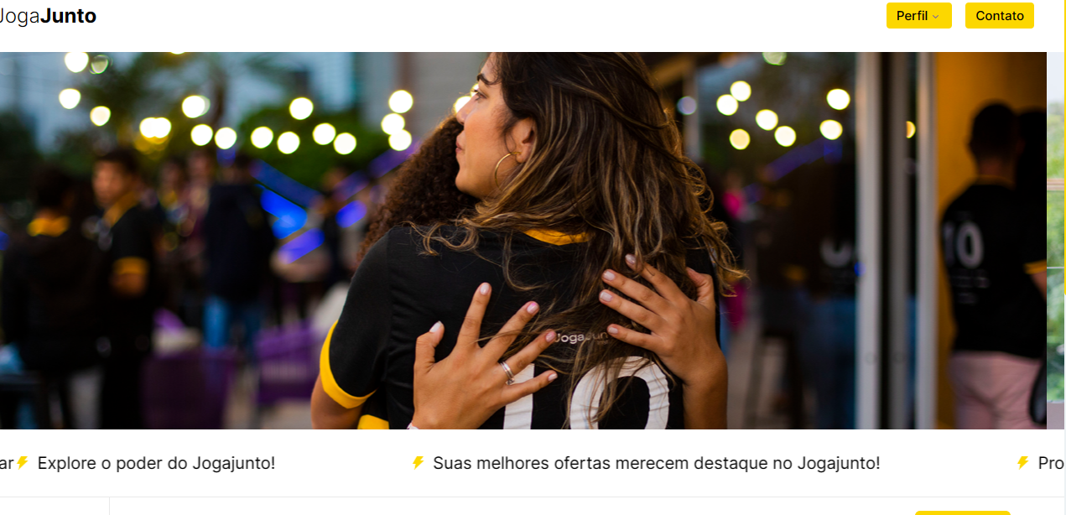
ZBH-0005 | Preço errôneo | Ao entrar na plataforma, rola a página para baixo e clica em "Preço". | Que aparecesse somente o preço do produto cadastrado. | 1 | Windows | Firefox | Grave | Aberto
ZBH-0006 | imagem sobreposta | Ao cadastrar o produto, ver-se que a imagem do produto se sobrepôe às informações. | Que a imagem permaneça no mesmo lugar. | 1 | Windows | Firefox | Blocker | Aberto | 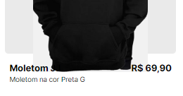
ZBH-0007 | Pesquisa nula | Ao clicar no ícone de pesquisa e digitar o nome do produto, não gera nenhum resultado. | Deveria aparecer o produto pesquisado em uma página específica. | 1 | Windows | Firefox | Grave | Aberto | 
ZBH-0008 | Palavras incompletas | Com o celular Iphone, que tem o sistema IOS, entra com o login e já é possível identificar diversas palavras incompletas na plataforma. | Que fosse possível ver todas as palavras corretamente. | 1 | IOS | Safari | Blocker | Aberto | https://youtube.com/shorts/evdM8KqDclY?feature=share
ZBH-0009 | Sem informações do perfil | Com o celular Iphone, que tem o sistema IOS, entra com o login e clica no ícone "perfil" que aparece na barra superior da página. | Que aparecesse as informações de perfil, para possibilitar o acesso, ou até mesmo mudanças. | 1 | IOS | Safari | Grave | Aberto | 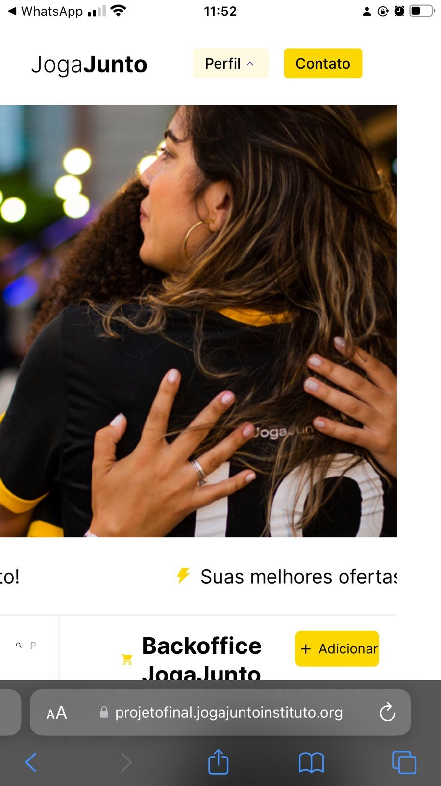
ZBH-0010 | Impedimento para adicionar produto | Com o celular Iphone, que tem o sistema IOS, entra com o login e clica no ícone "Adicionar", coloca as informações | Que fosse possível registrar o produto na plataforma. | 1 | IOS | Safari | Blocker | Aberto | https://youtube.com/shorts/Uy3-6GqjFEk?feature=share
ZBH-0011 | Contato inseguro | Ao tentar entrar em contato, cicando no ícone "contato" na barra superior da página, o site nos direciona para um GitHub aleatório. | Deveria direcionar para um chat em que fosse possível a comunicação com a central o algo parecido. | 1 | IOS | Safari | Blocker | Aberto | https://youtube.com/shorts/evdM8KqDclY?feature=share
ZBH-0012 | Falha no filtro | Ao entrar na pltaforma, desce a página e clica em "calçados" e "acessórios", percebe-se a falta de resultados nos filtros. | Deveria filtrar os produtos e mostrar em seus devidos espaços. | 1 | Windows | Firefox | Blocker | Aberto
ZBH-0013 | Inexistência de informação | Ao observar as informações do produto, é possível identificar | Que o valor do frete aparecesse na grade de informações do produto. | 1 | Windows | Firefox | Blocker | Aberto

